bozza
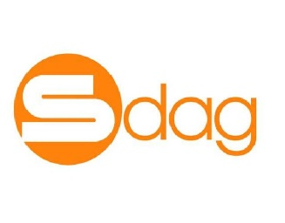

ORGANIGRAMMA AZIENDALE

 |  |  |  |  |  |  | SISTEMI DI GESTIONE Eleonora Anut
 |  |  | RISORSE UMANE Eleonora Anut - formazione, sorveglianza sanitaria e mansioni Carla Minini - organizzazione aziendale Alessia Mucci - selezioni del personale Simonetta Visintin - referente del personale e rappresentanze sindacali, contratti di lavoro e buste paga
 |  |  |  |  | AMMINISTRATORE UNICO Russo Fabrizio

FUNZIONI DI STAFF
FUNZIONI DI STAFF
 |  |  |  |  |  |  | CONTROLLO DI GESTIONE Simonetta Visintin

SEGRETERIA GENERALE E AFFARI SOCIETARI Carla Minini Alessandra Rigonat

COMPLIANCE Giuliana Fattori

 | AREA TECNICA Responsabile - Giulio Salateo |  |  | AREA SVILUPPO, GARE E CONTRATTI E MARKETING Responsabile - Alessia Mucci | AREA AMMINISTRAZIONE, CONTABILITA' E FINANZA Referente - Simonetta Visintin |  |  | AREA SERVIZI Responsabile - Carla Minini

UFFICIO TECNICO, GESTIONE PATRIMONIO Paolo Bortolotti (coordinatore) Daniele Boarato Andrea Chinese Michele Dissabo |  | ICT Andrea Chinese |  | UFFICIO SVILUPPO, GARE E CONTRATTI E MARKETING Eleonora Anut Chiara Rizzatti | UFFICIO AMMINISTRAZIONE, CONTABILITA' E FINANZA Katja Kovacic Simonetta Visintin | SERVIZI LOGISTICI Fulvio Zandomeni (coordinatore) Claudio Borsi Ivan Krpan Silvano Skok |  | CONCESSIONI Carla Minini Alessandra Rigonat | SERVIZI ALLA SOSTA Gianfranco Foraboschi (controllo accessi) Gianluca Galati (controllo accessi) Katja Kovavic (Infopoint) Silvia Menel (punto ristoro) Alessandra Rigonat (controllo accessi) Tiziana Visintin (punto ristoro)

In vigore dal 21.05.2026

